画面遷移図
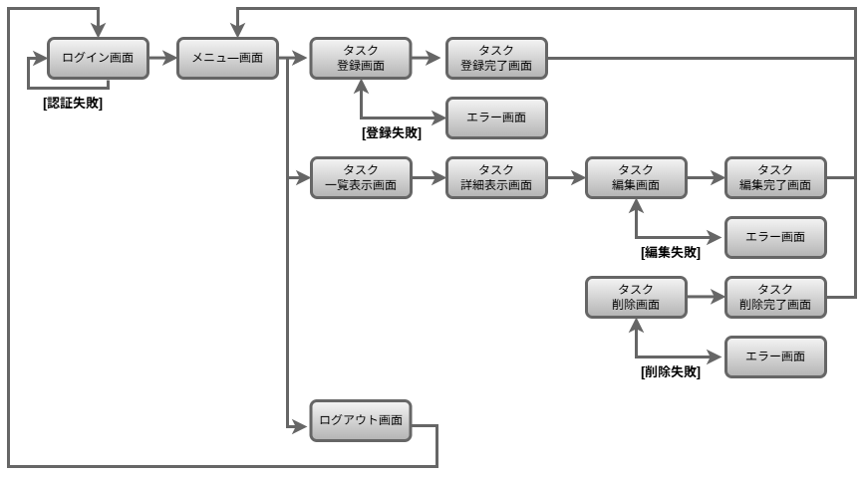
画面遷移図 | システム名 | グループ名 | 作成日 | 担当 | 承認印
 | taskUN | 56期 | 2025-05-29

